MATRIZ DE RIESGO
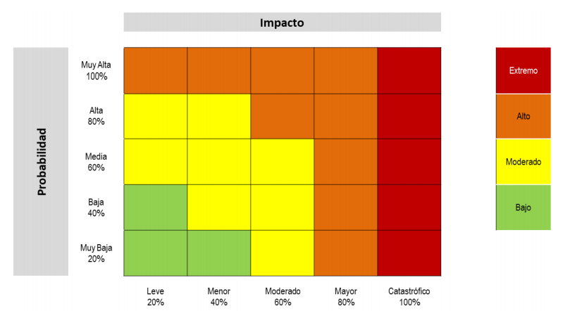
 |  |  | RIESGO INHERENTE |  |  | CONTROLES |  |  | RIESGO RESIDUAL
RIESGO | CAUSAS | POSIBLES CONSECUENCIAS | Probalidad | Impacto | Calificacion del Riesgo | ACTIVIDAD | RESPONSABLE | PREIODICIDAD | Probalidad | Impacto | Calificacion del Riesgo
Posibilidad de que la materia prima disminuya o escasez debido a problemas en la cadena de suministro | Cambio climático | 1. Disminución de la demanda y oferta 2. Afectación en los procesos de cultivo y producción del café. 3. Incremento excesivo de los precios en los productos. 4. Deterioro de la calidad inherente a la marca. 5. Disminución o escasez de la materia prima. 6. Aumento de los gastos. | 80% | 80% | ALTO | Proporcionar los suministros necesarios a los caficultores para asegurar la producción de los cultivos de café. Establecer un proceso de calidad que permita obtener productos que cumplan las condiciones y parámetros establecidos por las normativas. Establecer acuerdos de mutuo beneficio con el gobierno y gremios relacionados que permitan llevar buenas relaciones. Proporcionar a los caficultores mejores viás de acceso e infraestructura que permitan transportar más rápido y en condiciones óptimas el café | Gerente General. Director de Logísticas y Operaciones. | Mensual Anual
 | Variación del dólar
 | Cambios en la normatividad
 | Deficiencia en la infraestructuras de transporte
 | No validación de certificados requeridos
 | Incrementos en el precio de la gasolina
 | Protestas de gremios y trabajadores
Posibilidad de que el precio de los productos aumente debido a los costos totales de los mismos | Escasez de mano de obra | 1. Disminución en la demanda. 2. Aumento de los costos totales de los productos. 3. Disminución en la rentabilidad de la empresa. 4. Disminución de calidad en el proceso de producción y cosecha.
 | Inflación
 | Aumento de materiales e insumos para productos finales
 | Altos precios de insumos agrícolas
 | Aumento de tarifa de servicios públicos
Posibilidad de que las exportaciones del grano de café disminuyan debido a conflictos políticos y sociales | Conflictos externos entre países
 | Inestabilidad política
 | Reformas en las normas aduaneras, tributarias, legales y fiscales
 | Alianzas comerciales dificientes
Posibilidad de disminución de calidad en los procesos de producción de la empresa debido a los altos costos | Aumento precios de productos agricolas | 1. Falta de insumos agrícolas. 2. Materia prima de menor calidad. 3.

Posibilidad de que la oferta del mercado disminuya debido a la competencia internacional | Grandes mercado internacionales | 1. Pérdida de posicionamiento del mercado. 2. Disminución de la inversión extranjera.

